目次・概要
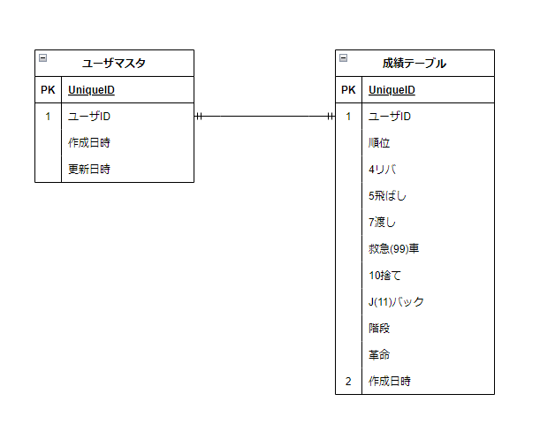
No | 物理名 | 論理名 | 用途
1 | m_user | ユーザマスタ | ユーザ情報を管理
2 | t_result | 成績テーブル | 各プレイヤーの成績を管理
3
4
5
6
7
8
9
10
11
12

